Controlador de nivel
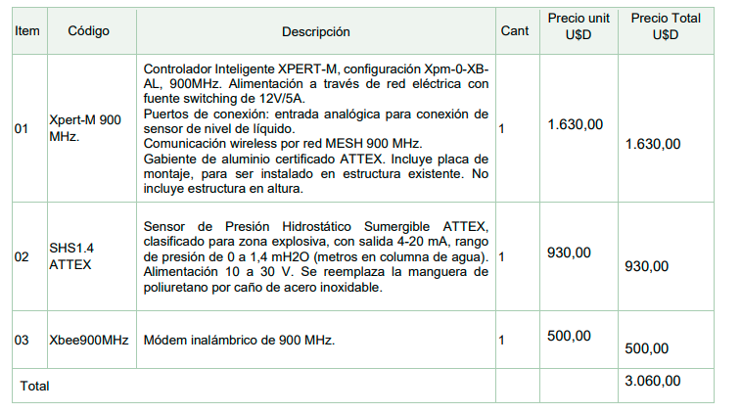
Fecha | Costo [USD] | VU [meses] | Costo mensual [USD] | k | Precio [USD/mes]
Jan-22 | 3060 | 12 | 255 | 3.5294117647 | 900 | -25% | 3.4

 |  |  |  |  | 1200
 | 612

FA
Ítem |  | Descripción | MO | IPIM | GO | Dólar | WPU06 | Q
1 |  | DS561 (HCl 15% +/- 2%) | 10% | 6% | 10% | 74% |  | 2850 | 10% | 6% | 10% | 74.05%
2 |  | Equipo Dosificador Eléctrico con mantenimiento incluido - 1000 lts | 0% | 15% | 0% | 85% | 0% | 12 | 0% | 15% | 0% | 85%
3 |  | Visita de Reposición y Control | 48% | 36% | 16% | 0% | 0% | 12 | 46% | 37% | 17% | 0%
4 |  | Visita de Control | 48% | 36% | 16% | 0% | 0%
5 |  | Instalaciòn de skid de dosificaciòn | 18% | 49% | 32% | 0% | 0% | 1

 |  |  | Incidencia en MO
 | Formula | Ítem | MO | IPIM | GO | Dólar
 | 1 | DS561 (HCl 15% +/- 2%) | 0.10 | 0.06 | 0.10 | 0.74
 | 2 | Equipo Dosificador Eléctrico con mantenimiento incluido - 1000 lts | 0.00 | 0.15 | 0.00 | 0.85
 | 3 | Visita de Reposición y Control | 0.46 | 0.37 | 0.17 | 0.00
 |  | Visita de Control
 |  | Instalaciòn de skid de dosificaciòn

 |  | Indice | Fuente
 |  | MO | Según Sueldo testigo A determinar donde se evidencien todas las componentes salariales normales Y habituales.
 |  | IPIM | IPIM NG Indec
 |  | GO | Gasoil Grado 3. Estación de servicio MOSCOM SRL RN 34 km 1425, Gral Mosconi Salta
 |  | Dólar | Cotización Billete Venta - Dólar Banco Nación

${1. Coef. Ajuste de precios}_{n}=0,74+\left[0,10×\frac{{GO}_{n}}{{GO}_{o}}+0,10×\frac{{MO}_{n}}{{MO}_{o}}+0,06×\frac{{IPIM}_{n}}{{IPIM}_{o}}\right]×\frac{{TC}_{o}}{{TC}_{n}}$

${2. Coef. Ajuste de precios}_{n}=0,85+\left[0,15×\frac{{IPIM}_{n}}{{IPIM}_{o}}\right]×\frac{{TC}_{o}}{{TC}_{n}}$

${3. Coef. Ajuste de precios}_{n}=\left[0,17×\frac{{GO}_{n}}{{GO}_{o}}+0,46×\frac{{MO}_{n}}{{MO}_{o}}+0,37×\frac{{IPIM}_{n}}{{IPIM}_{o}}\right]×\frac{{TC}_{o}}{{TC}_{n}}$

K_
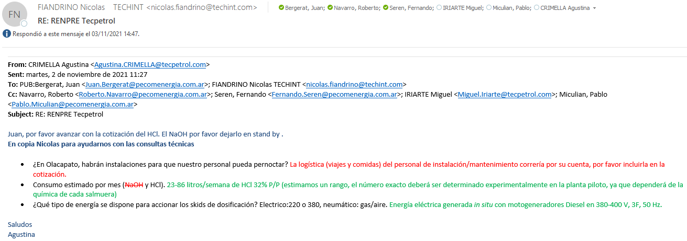
Item | Tipo | Descripción | UM | Costo [USD/UM] | k | Precio [USD/UM] | Cantidad [anual] | Costo Total | Precio Total
1 | Material | DS561 (HCl 15% +/- 2%) | Litro | 0.37 | 2.94 | 1.10 | 2850 | 1065 | 3135 | 12%
2 | Material | Equipo Dosificador Eléctrico con mantenimiento incluido - 1000 lts | Mes | 110 | 1.45 | 160 | 12 | 1323 | 1920 | 7%
3 | Servicio | Visita de Reposición y Control | Visita | 962 | 1.56 | 1500 | 12 | 11548 | 18000 | 70%
4 | Servicio | Visita de Control | Visita | 866 | 1.39 | 1200 | 0 | 0 | 0
5 | Servicio | Instalaciòn de skid de dosificaciòn | Skid instalado | 1,765 | 1.45 | 2560 | 1 | 1765 | 2560 | 10%
 |  |  |  |  |  |  | Total | 15701 | 25615
 |  |  |  |  |  |  |  | k | 1.63
 |  | CP | 33.2%
 |  | CUNTQ | 29.2%

 |  | Consumo semanal [litros] | Consumo mensual [litros] | Volumen de reposición máximo [l/visita] | Tiempo entre reposición [meses] | Reposiciónes en el año
 |  | 86 | 375 | 400 | 1.1 | 12 | 3147.6
 |  | 23 | 100 | 400 | 4.0 | 4 | 841.8
 |  | Valor medio anual [lts/año] | 2850

PQ
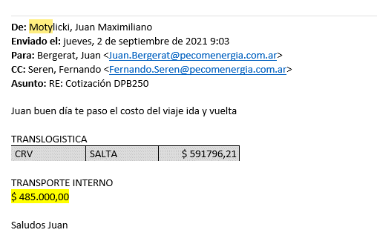
 | TC | 105 | 2021-11-01

Fecha | Producto | Condición | CR [u$d/lt] | Flete [u$d/litro] | CR con flete [u$d/lt] | K | Precio [u$d/litro] | Consumo estimado [litros] | Costo Total [u$d/litro] | Venta [u$d/mes]

2021-11-02 | PHB318 | Tambores de 200 lts | 0.495 | 0.256 | 0.75 |  |  | 600 | 451 | 0.00
2021-11-02 | DS561 (HCl 15% +/- 2%) | Tambores de 200 lts | 0.1175 | 0.256 | 0.37 |  |  | 600 | 224 | 0.00

Flete - CR - Precio anterior

I-E-R
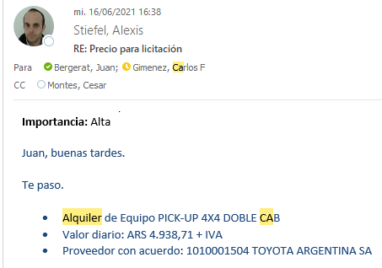
Tasa de cambio | AR$/U$S | 104.25 | 9-1021
 |  | 95.31 | 2021-06-16
(A+B) - Unidades | Costo [U$S/mes] | Costo [AR$/mes]
Unidad liviana Pick up C/D | 1554.30 | 162,035
Unidad liviana Pick up C/S | 309.81 | 32,298
Camion de reposición | 1164.70 | 121,420
Camion de reposición con hydro | 1688.78 | 176,055
Autoelevador | 363.17 | 37,860

 |  |  |  |  | COSTOS FIJOS
 |  |  |  |  | Leasing o Amortización |  |  | Seguro | Patente | Total Costos Fijos
(A) - Vehículos | Costo [U$S/mes] | Costo [AR$/mes] | Costo Unitario [U$S] | Costo Unitario [AR$] | Valor residual [%] | Durabilidad Promedio [mes] | Costo mensual
Pick up Ranger 2.2 TDCi 4x4 XL Safety 6MT C/D | 355.46 | 37056.41 | 29264.96 | 3050871.7949 | 30% | 60 | 36506.16 | 410.25 | 140 | 37056.41
Pick up Ranger 2.2 TDCi 4x4 XL Safety 6MT C/S | 291.89 | 30429.48 | 23952.52 | 2497050 | 30% | 60 | 29879.23 | 410.25 | 140 | 30429.48
Camión chasis Iveco Tector 170E28 C/Larga 5670 | 616.07 | 64225.68 | 64224.50 | 6,695,404.27 | 30% | 84 | 57225.68 | 5000 | 2000 | 64225.68
Autoelevador | 358.97 | 37423.08 | 30000.00 | 3127500 | 30% | 60 | 37423.08 | 0 | 0 | 37423.08

 |  |  |  |  | COSTOS FIJOS
 |  |  |  |  | Amortización |  |  |  |  | Total Costos Fijos
(B) - Equipamiento Pick up y camiones | Costo [U$S/mes] | Costo [AR$/mes] | Costo Unitario [U$S] | Costo Unitario [AR$] | Valor residual [%] | Durabilidad Promedio [mes] | Costo mensual
Equipamiento (jaula, matafuego, cobertor, protectores, arrestallama) | 7.26 | 757.33 | 373.61 | 38948.512821 | 30% | 36 | 757.33 |  |  | 757.33
Alarma | 1.55 | 161.70 | 79.77 | 8316.2393162 | 30% | 36 | 161.70 |  |  | 161.70
Tacografo (instalación) | 4.19 | 437.27 | 151.00 | 15741.75 | 0% | 36 | 437.27 |  |  | 437.27
Equipo de radio VHF (Instalación) | 3.33 | 347.50 | 120.00 | 12510 | 0% | 36 | 347.50 |  |  | 347.50
Equipamiento camion de batch y reposición | 132.41 | 13803.68 | 17654.58 | 1840490.0323 | 10% | 120 | 13803.68 |  |  | 13803.68
Equipamiento camion de batch y reposición con hidrogua | 484.91 | 50551.80 | 64654.58 | 6740240.0323 | 10% | 120 | 50551.80 |  |  | 50551.80
Caudalimetro a turbina 20 a 200 lpm | 45.56 | 4749.17 | 1640.00 | 170970 | 0% | 36 | 4749.17 |  |  | 4749.17
VTV de pick Up | 1.58 | 164.21 | 18.90 | 1970.568547 | 0% | 12 | 164.21 |  |  | 164.21
VTV de Camion un eje | 1.82 | 189.99 | 21.87 | 2279.8376068 | 0% | 12 | 189.99 |  |  | 189.99
Hidrogrua de 5TN | 391.67 | 40831.25 | 47000.00 | 4899750 | 0% | 120 | 40831.25 |  |  | 40831.25

 |  |  | 81879.08
 |  |  | 111224.50

